Hoja1
TEMA | Pregunta | Respuesta | Justificación
Tamaño del data set | Cuantas filas y columnas tiene? | El data set tiene 29498 filas y 631 columnas | Importar pandas y ejecutar para correr el análisis
 | Es suficiente para el análisis | Si | Si hay suficientes datos para obtener patrones significativos
Formato de los datos | Esta en CSV, json, SQL u otro formato? | csv | En la salida del notebook se puede ver el tipo de formato
 | Es fácil de procesar? | si | Si, los datos están bien estructurados (sin datos faltantes ni tipos mixtos), entonces son fáciles de procesar.
Etiquetado | Los datos tienen etiquetas claras? | Si | Si, los nombres son descriptivos y tienen sentido, están bien etiquetados.
 | Hay valores faltantes o datos inconsistentes? | No | No contiene huecos o valores negativos en el data set
Fuente y Credibilidad | Quien creo el data set? | Joakim Arvidsson | Revisar la fuente en Kaggle
 | Esta bien documentado? | SI | Clara descripción de lo que tiene cada data set

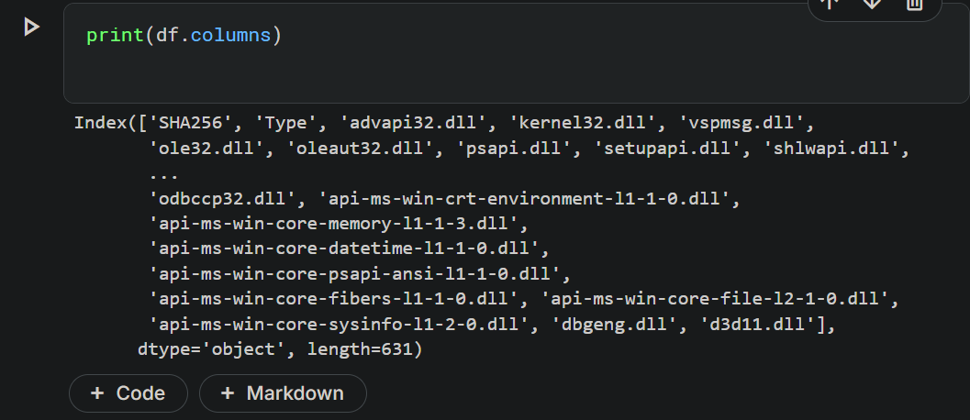
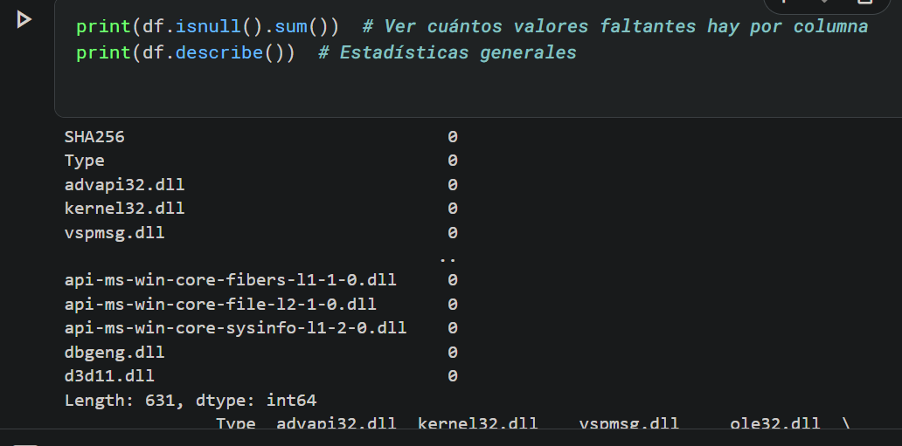
 |  |  |  | comentó

 |  |  |  | Discusiones

